Solicitud gráfica
 | Área: | Matemáticas |  |  | Fecha:
 | Grado: | 8 |  |  | 2016-02-24
 | Título del tema: | La construcción de triángulos con regla y compás |  |  | ¿Cuaderno de estudio o recurso? | Recurso
 | Editor: | Josúe Malagon |  |  | Motor del recurso | F6

 | Código guión o recurso: | MA_08_09_CO_REC60 | ← Para determinar este código, visite la hoja de Ayuda
 |  |  |  |  | ESPECIFICACIÓN DE ARCHIVOS A ENTREGAR
Núm. | Archivo Shutterstock o ruta en web | Imagen para: | Tipo | Ubicación de la imagen en el recurso F6 | Nombre imagen SMALL | Tamaño imagen SMALL | Nombre imagen ZOOM | Tamaño imagen ZOOM | Descripción | Observaciones
IMG01 | imagen descrita en descripcion | Recurso F6 | Ilustración | Inicio | MA_08_09_CO_REC60_IMG01.jpg | 350 x 230 px |  |  | 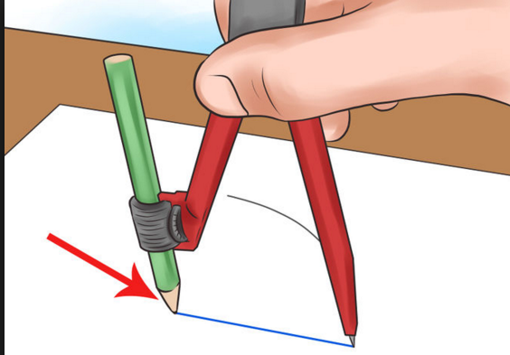 | Imagen de una mano trazando figuras con un compás, es para iconos de recurso.
IMG02 | imagen descrita en descripcion | Recurso F6 | Ilustración | Inicio | MA_08_09_CO_REC60_IMG02.jpg | 350 x 230 px |  |  |  | Es la misma imagen 5. Letras son nombres de los puntos, deben estar en mayúscula y cursiva, es un triángulo equilatero (todos los lados iguales)
IMG03 | imagen descrita en descripcion | Recurso F6 | Ilustración | Inicio | MA_08_09_CO_REC60_IMG03.jpg | 350 x 230 px |  |  |  | es la misma imagen 7, letras son nombres de puntos, deben estar en mayúscula y cursiva, es un triángulo isosceles (dos lados iguales y dos ángulos iguales)
IMG04 | imagen descrita en descripcion | Recurso F6 | Ilustración | Contenido | MA_08_09_CO_REC60_IMG04n.jpg | 320 x 480 px | MA_08_09_CO_REC60_IMG04a.jpg | 800 x 458 px | 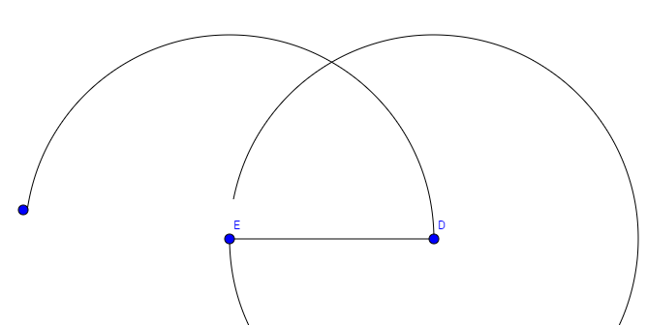 | paso 1 construcción de triángulos equilateros
IMG05 | imagen descrita en descripcion | Recurso F6 | Ilustración | Contenido | MA_08_09_CO_REC60_IMG05n.jpg | 320 x 480 px | MA_08_09_CO_REC60_IMG05a.jpg | 800 x 458 px | 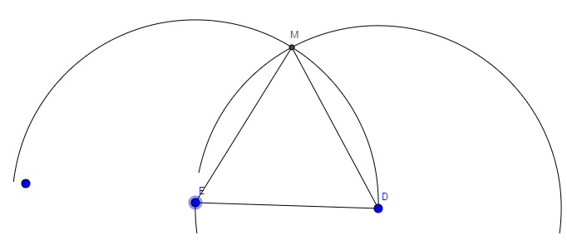 | Esta imagen tambien es la imagen 2 (pestaña triángulos equilateros) y en el contenido donde se muestra la construcción es el paso 2 o segunda imagen.
IMG06 | imagen descrita en descripcion | Recurso F6 | Ilustración | Contenido | MA_08_09_CO_REC60_IMG06n.jpg | 320 x 480 px | MA_08_09_CO_REC60_IMG06a.jpg | 800 x 458 px | 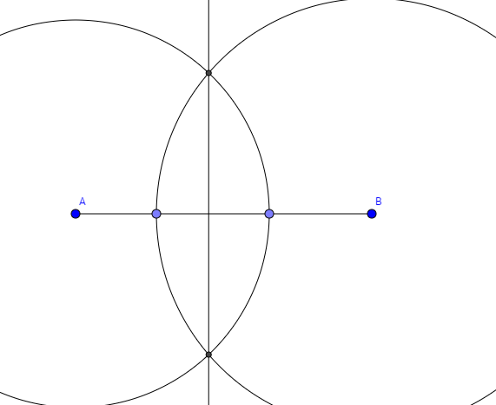 | paso 1 construcción de triángulos isósceles
IMG07 | imagen descrita en descripcion | Recurso F6 | Ilustración | Contenido | MA_08_09_CO_REC60_IMG07n.jpg | 320 x 480 px | MA_08_09_CO_REC60_IMG07a.jpg | 800 x 458 px | 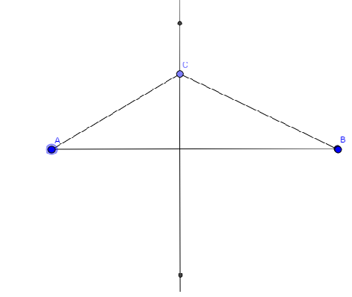 | paso2 en la construcción de triángulos isósceles (es la misma imagen 3)
IMG08 | imagen descrita en descripcion | Recurso F6 | Ilustración | Contenido | MA_08_09_CO_REC60_IMG08n.jpg | 320 x 480 px | MA_08_09_CO_REC60_IMG08a.jpg | 800 x 458 px | 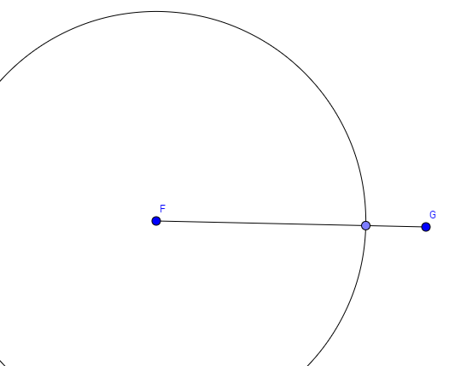 | paso 1 de construcción de triángulos escalenos
IMG09 | imagen descrita en descripcion | Recurso F6 | Ilustración | Contenido | MA_08_09_CO_REC60_IMG09n.jpg | 320 x 480 px | MA_08_09_CO_REC60_IMG09a.jpg | 800 x 458 px | 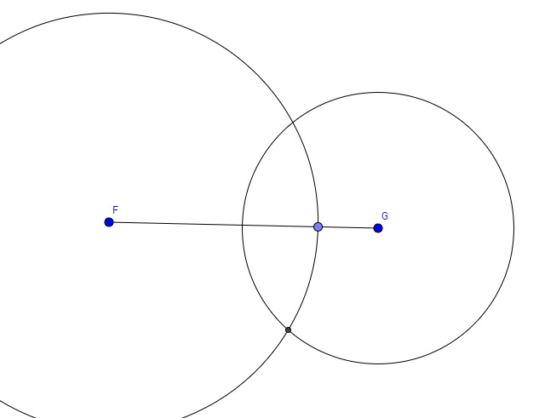 | paso2 construccion de triángulos escalenos
IMG10 | imagen descrita en descripcion | Recurso F6 | Ilustración | Contenido | MA_08_09_CO_REC60_IMG10n.jpg | 320 x 480 px | MA_08_09_CO_REC60_IMG10a.jpg | 800 x 458 px | 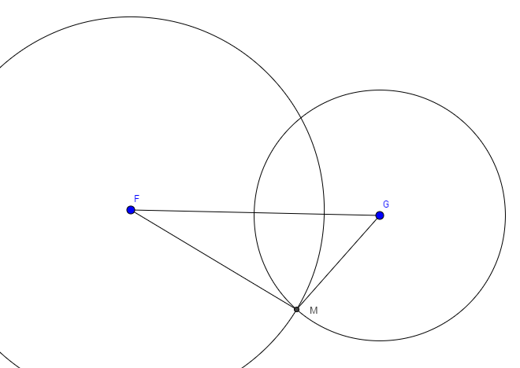 | paso 3 de construcción de triángulos escalenos. Esta imagen tambien debe ir en la pestaña de inicio del recurso para los triángulso escalenos.
IMG11 | imagen descrita en descripcion | Recurso F6 | Ilustración | Inicio | MA_08_09_CO_REC60_IMG11.jpg | 350 x 230 px |  |  |  | Imagen igual a la imagen 10. Es un triángulo escaleno (todos los lados tienen diferente medida)

